使い方
テンプレートファイル（従業員）の使い方

 | 【概要】
 |  | 当ファイルは、『勘定奉行クラウド[個別原価管理編]』の[従業員]メニューで受入可能な形式のテンプレートファイルです。
 |  | 各シートの２行目以降にサンプルデータが入っていますので、実際に受け入れるデータに加工してご利用ください。

 |  | 参考
 |  |  | 一番左側にあるシートだけが読み込まれます。

 | 【使い方】
 |  | ① | サンプルデータを参考に、実際に受け入れるデータを２行目以降に入力します。
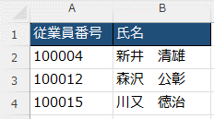

２行目以降に入力

 |  |  | 参考
 |  |  |  | ファイル上の項目の判定は、リンク先をご参照ください。

 |  | ② | データの入力が終わったら、ファイルを保存します。

 |  | 参考
 |  |  | 続いて、保存したExcelファイルを当サービスに受け入れます。
 |  |  | 手順は、リンク先をご参照ください。

